Основной
обновленный ПРАЙС от 01 ноября 2015 года |  |  |  |  |  | B2B, $ с НДС, Киев | Грн. по текущему курсу МБ | МРЦ, $ с НДС, Киев | Грн. по текущему курсу МБ | Цена для ПОТРЕБИТЕЛЯ в $ | Грн. по текущему курсу МБ
Фото | Артикул | Потребляемая мощность | Габаритные размеры | Световой поток lm,/ цветовая температура | РАЗНОЕ | 10% | 22.00 | 10% | 22.00 |  | 22.00
ОФИСНЫЕ ВСТРАИВАЕМЫЕ | ОФИС: Встраиваемые в потолки Армстронг светильники, пульсация светового потока менее 1% Светильники серии Офис могут комплектоваться: БАП LE0274, Диммируемым источником LE0757
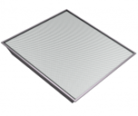 | LE-СВО-03-030-0519-20Х | 25 Вт | 597х597х40 мм | 2600/Х | текстуриров. рассеиватель | 49.1 | 1079 | 49.1 | 1079.1 | 54.5 | 1,199.0
 | LE-СВО-03-030-0009-20Д |  |  | 2500/Д
 | LE-СВО-03-030-0010-20Т |  |  | 2400/Т
 | LE-СВО-03-030-0559-20Х |  |  | 2500/Х | опаловый рассеиватель
 | LE-СВО-03-030-0013-20Д |  |  | 2400/Д
 | LE-СВО-03-030-0014-20Т |  |  | 2300/Т
 | LE-СВО-03-040-0480-20Х | 33 Вт | 597х597х40 мм | 3500/Х | текстуриров. рассеиватель | 52.7 | 1160 | 52.7 | 1160.3 | 58.6 | 1,289.2
 | LE-СВО-03-040-0359-20Д |  |  | 3400/Д
 | LE-СВО-03-040-0360-20Т |  |  | 3300/Т
 | LE-СВО-03-040-0520-20Х |  |  | 3400/Х | опаловый рассеиватель
 | LE-СВО-03-040-0363-20Д |  |  | 3300/Д
 | LE-СВО-03-040-0364-20Т |  |  | 3250/Т
 | LE-СВО-03-050-0492-20Х | 40 Вт | 597х597х40 мм | 4100/Х | текстуриров. рассеиватель | 59.9 | 1317 | 59.9 | 1316.7 | 66.5 | 1,463.0
 | LE-СВО-03-050-0361-20Д |  |  | 4040/Д
 | LE-СВО-03-050-0362-20Т |  |  | 3900/Т
 | LE-СВО-03-050-0553-20Х |  |  | 4000/Х | опаловый рассеиватель
 | LE-СВО-03-050-0365-20Д |  |  | 3950/Д
 | LE-СВО-03-050-0366-20Т |  |  | 3850/Т
ЗАЛИВНОГО СВЕТА | КОМФОРТ: Встраиваемые в АРМСТРОНГ светильники с равномерным заливным световым потоком. Пульсация светового потока менее 1%
 | LE-СВО-03-040-0627-20Х недоступен | 40 Вт | 597х597х70 мм | 3000/Х | опаловый равномерный рассеиватель | 75.6 | 1663 | 75.6 | 1663.2 | 84.0 | 1848.0
 | LE-СВО-03-040-0628-20Д |  |  | 2900/Д |  | 75.6 | 1663 | 75.6 | 1663.2 | 84.0 | 1848.0
ЗАЛИВНОГО СВЕТА | КОМФОРТ: Накладные светильники с равномерным заливным световым потоком. Пульсация светового потока менее 1%
 | LE-СПО-03-040-0803-20Х new | 40 Вт | 597х597х70 мм | 3000/Х | опаловый равномерный рассеиватель | 75.6 | 1663 | 75.6 | 1663.2 | 84.0 | 1848.0
 | LE-СПО-03-040-0804-20Д new |  |  | 2900/Д |  | 75.6 | 1663 | 75.6 | 1663.2 | 84.0 | 1848.0
МЕДИЦИНА | ОФИС IP-54, Встраиваемые в потолки Армстронг светильники, пульсация светового потока менее 1%
 | LE-СВО-03-040-0610-54Х | 33 Вт | 595,5х595,5х65 мм | 3000/Х | опаловый рассеиватель, IP54 | 99.0 | 2178 | 99.0 | 2178.0 | 110.0 | 2420.0
 | LE-СВО-03-040-0611-54Д |  |  | 2900/Д
 | LE-СВО-03-040-0612-54Т |  |  | 2800/Т
МЕДИЦИНА | Светильники серии ОФИС IP 54 Clip in для потолков АЛБЕС (Ингермакс) Пульсация светового потока менее 1%
 | LE-СВО-03-040-0806-54Х new | 33 Вт | 595,5х595,5х65 мм | 3000/Х | опаловый рассеиватель, IP54 | 99.0 | 2178 | 99.0 | 2178.0 | 110.0 | 2420.0
 | LE-СВО-03-040-0807-54Д new |  |  | 2900/Д
 | LE-СВО-03-040-0808-54Т new |  |  | 2800/Т
МЕДИЦИНА | Светильники серии ОФИС IP 54 Clip in для потолков АРМСТРОНГ (Gema Grid), пульсация светового потока менее 1%
 | LE-СВО-03-033-0879-54Х new | 33 Вт | 595,5х595,5х65 мм | 3000/Х | опаловый рассеиватель, IP54 | 99.0 | 2178 | 99.0 | 2178.0 | 110.0 | 2420.0
 | LE-СВО-03-033-0880-54Д new |  |  | 2900/Д
 | LE-СВО-03-033-0881-54Т new |  |  | 2800/Т
ОФИС | ОФИС: Встраиваемые в потолки Армстронг светильники, пульсация светового потока менее 1%
 | LE-СВО-03-020-0518-20Х | 16 Вт | 597х297х40 мм | 1600/Х | текстуриров. рассеиватель | 43.1 | 948 | 43.1 | 948.4 | 47.9 | 1,053.8
 | LE-СВО-03-020-0494-20Д |  |  | 1500/Д
 | LE-СВО-03-020-0495-20Т |  |  | 1400/Т
 | LE-СВО-03-020-0558-20Х |  |  | 1500/Х | опаловый рассеиватель
 | LE-СВО-03-020-0496-20Д |  |  | 1400/Д
 | LE-СВО-03-020-0497-20Т |  |  | 1300/Т
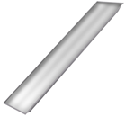 | LE-СВО-03-040-0498-20Х | 33 Вт | 1197х297х40 мм | 3100/Х | текстуриров. рассеиватель | 61.0 | 1342 | 61.0 | 1342.4 | 67.8 | 1,491.6
 | LE-СВО-03-040-0499-20Д |  |  | 3000/Д
 | LE-СВО-03-040-0500-20Т |  |  | 2900/Т
 | LE-СВО-03-040-0560-20Х |  |  | 3000/Х | опаловый рассеиватель
 | LE-СВО-03-040-0501-20Д |  |  | 2900/Д
 | LE-СВО-03-040-0502-20Т |  |  | 2800/Т
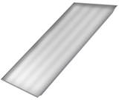 | LE-СВО-03-080-0503-20Х | 66 Вт | 1197х597х40 мм | 5900/Х | текстуриров. рассеиватель | 120.9 | 2659 | 120.9 | 2659.1 | 134.3 | 2,954.6
 | LE-СВО-03-080-0504-20Д |  |  | 5800/Д
 | LE-СВО-03-080-0505-20Т |  |  | 5700/Т
 | LE-СВО-03-080-0552-20Х |  |  | 5800/Х | опаловый рассеиватель
 | LE-СВО-03-080-0506-20Д |  |  | 5700/Д
 | LE-СВО-03-080-0507-20Т |  |  | 5600/Т
ДАУНЛАЙТЫ | ДАУНЛАЙТ: Встраиваемые в потолки Армстронг и Гипсокартон IP40 и IP54 светильники, пульсация светового потока менее 1%
 | LE-СВО-16-025-0508-40Х | 25 Вт | 230х87 мм Посадочное отверстие 195мм | 2200/Х | опаловый рассеиватель | 60.0 | 1321 | 60.0 | 1320.7 | 66.7 | 1467.4
 | LE-СВО-16-025-0509-40Д |  |  | 2100/Д
 | LE-СВО-16-027-0619-54Х |  |  | 2000/Х | опаловый IP54 | 72.0 | 1584 | 72.0 | 1584.0 | 80.0 | 1760.0
 | LE-СВО-16-027-0620-54Д |  |  | 1900/Д
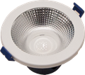 | LE-СВО-16-011-0792-40Д new | 11 Вт | 117x75мм Посадочное отв 100мм | 1070/Д | отражатель | 43.2 | 950 | 43.2 | 950.4 | 48.0 | 1056.0
 | LE-СВО-16-011-0793-40Т new | 11 Вт |  | 1000/Т | отражатель
 | LE-СВО-16-022-0794-40Д new | 22 Вт | 167x82 мм Посадочное отв 140мм | 2140/Д | отражатель | 55.2 | 1214 | 55.2 | 1213.7 | 61.3 | 1348.6
 | LE-СВО-16-022-0795-40Т new | 22 Вт |  | 2000/Т | отражатель
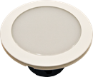 | LE-СВО-16-011-0871-40Д new | 11 Вт | 117x75мм Посадочное отв 100мм | 750/Д | опаловый рассеиватель | 40.8 | 897 | 40.8 | 896.9 | 45.3 | 996.6
 | LE-СВО-16-011-0872-40Т new | 11 Вт |  | 700/Т | опаловый рассеиватель
 | LE-СВО-16-022-0873-40Д new | 22 Вт | 167x82 мм Посадочное отв 140мм | 1850/Д | опаловый рассеиватель | 51.6 | щ | 51.6 | 1134.5 | 57.3 | 1260.6
 | LE-СВО-16-022-0874-40Т new | 22 Вт |  | 1700/Т | опаловый рассеиватель
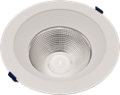 | LE-СВО-16-011-0875-40Д new | 11 Вт | 180x103 мм Посадочное отв с расширит 140мм | 1070/Д | отражатель | 51.6 | 1135 | 51.6 | 1134.5 | 57.3 | 1260.6
 | LE-СВО-16-011-0876-40Т new | 11 Вт |  | 1000/Т | отражатель
 | LE-СВО-16-022-0877-40Д new | 22 Вт | 231x110 мм Посадочное отв с расширит 190мм | 2140/Д | отражатель | 55.2 | 1214 | 55.2 | 1213.7 | 61.3 | 1348.6
 | LE-СВО-16-022-0878-40Т new | 22 Вт |  | 2000/Т | отражатель
Аксессуары к Даунлайтам
 | LE0797 new | 117,8 мм |  |  | Рамка, нержавющая сталь, для светильников ДАУНЛАЙТ 11Вт | 7.0 | 154 | 7.00 | 154.00 | 7.00 | 154.00
 | LE0796 new | 117,8 мм |  |  | Рамка, черная, для светильников ДАУНЛАЙТ 11Вт | 7.0 | 154 | 7.0 | 154.0 | 7.0 | 154.0
 | LE0800 new | 167,8 мм |  |  | Рамка, нержавющая сталь, для светильников ДАУНЛАЙТ 22Вт | 8.5 | 187 | 8.5 | 187.0 | 8.5 | 187.0
 | LE0799 new | 167,8 мм |  |  | Рамка, черная, для светильников ДАУНЛАЙТ 22Вт | 8.5 | 187 | 8.5 | 187.0 | 8.5 | 187.0
ОФИС | ОФИС: Накладные светильники, пульсация светового потока менее 1%
 | LE-СПО-03-020-0517-20Х | 16 Вт | 598х295х40 мм | 1600/Х | текстуриров. рассеиватель | 43.1 | 948 | 43.1 | 948.4 | 47.9 | 1053.8
 | LE-СПО-03-020-0455-20Д |  |  | 1500/Д
 | LE-СПО-03-020-0456-20Т |  |  | 1400/Т
 | LE-СПО-03-020-0561-20Х |  |  | 1500/Х | опаловый рассеиватель
 | LE-СПО-03-020-0457-20Д |  |  | 1400/Д
 | LE-СПО-03-020-0458-20Т |  |  | 1300/Т
 | LE-СПО-03-040-0484-20Х | 33 Вт | 598х592х40 мм | 3500/Х | текстуриров. рассеиватель | 54.0 | 1188 | 54.0 | 1188.0 | 60.0 | 1320.0
 | LE-СПО-03-040-0178-20Д |  |  | 3400/Д
 | LE-СПО-03-040-0179-20Т |  |  | 3300/Т
 | LE-СПО-03-040-0521-20Х |  |  | 3400/Х | опаловый рассеиватель
 | LE-СПО-03-040-0182-20Д |  |  | 3300/Д
 | LE-СПО-03-040-0183-20Т |  |  | 3200/Т
 | LE-СПО-03-050-0485-20Х | 40 Вт | 598х592х40 мм | 4100/Х | текстуриров. рассеиватель | 61.2 | 1346 | 61.2 | 1346.4 | 68.0 | 1496.0
 | LE-СПО-03-050-0459-20Д |  |  | 4000/Д
 | LE-СПО-03-050-0460-20Т |  |  | 3900/Т
 | LE-СПО-03-050-0562-20Х |  |  | 4000/Х | опаловый рассеиватель
 | LE-СПО-03-050-0461-20Д |  |  | 3900/Д
 | LE-СПО-03-050-0462-20Т |  |  | 3800/Т
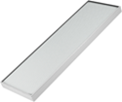 | LE-СПО-03-040-0486-20Х | 33 Вт | 1198х292х40 мм | 3400/Х | текстуриров. рассеиватель | 62.3 | 1370 | 62.3 | 1370.2 | 69.2 | 1522.4
 | LE-СПО-03-040-0194-20Д |  |  | 3300/Д
 | LE-СПО-03-040-0195-20Т |  |  | 3200/Т
 | LE-СПО-03-040-0563-20Х |  |  | 3300/Х | опаловый рассеиватель
 | LE-СПО-03-040-0198-20Д |  |  | 3200/Д
 | LE-СПО-03-040-0199-20Т |  |  | 3100/Т
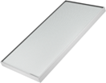 | LE-СПО-03-080-0487-20Х | 66 Вт | 1198х592х40 мм | 6100/Х | текстуриров. рассеиватель | 122.1 | 2687 | 122.1 | 2686.9 | 135.7 | 2985.4
 | LE-СПО-03-080-0202-20Д |  |  | 6000/Д
 | LE-СПО-03-080-0203-20Т |  |  | 5900/Т
 | LE-СПО-03-080-0591-20Х |  |  | 6000/Х | опаловый рассеиватель
 | LE-СПО-03-080-0206-20Д |  |  | 5900/Д
 | LE-СПО-03-080-0207-20Т |  |  | 5800/Т
ДИЗАЙН ГРИЛЬЯТО | ДОМИНО: Дизайнерские светильники для ГРИЛЬЯТО: для ресторанов, офисов, холлов. Пульсация светового потока менее 1%
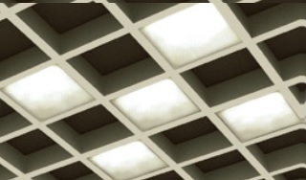 | LE-СВО-17-040-0662-20Д new (6 штук по 600 Лм и 8 Вт) | 50 Вт | Размер ячейки 100х100х45 мм | 3000/Д | текстуриров. рассеиватель | 107.7 | 2370 | 107.7 | 2370.1 | 119.7 | 2633.4
ГРИЛЬЯТО | Светильники для потолков ГРИЛЬЯТО. Пульсация светового потока менее 1%
 | LE-СВО-04-033-0054-20Д | 33 Вт | 211х211х123,5 мм | 2300/Д | текстуриров. рассеиватель | 54.0 | 1188 | 54.0 | 1188.0 | 60.0 | 1320.0
 | LE-СВО-04-033-0055-20Т |  |  | 2200/Т
 | LE-СВО-04-033-0060-20Д |  |  | 2200/Д | опаловый рассеиватель
 | LE-СВО-04-033-0061-20Т |  |  | 2100/Т
 | LE-СВО-04-030-0062-20Д | 25 Вт | 211х611х99,8 мм | 2300/Д | текстуриров. рассеиватель | 68.9 | 1515 | 68.9 | 1514.7 | 76.5 | 1683.0
 | LE-СВО-04-030-0063-20Т |  |  | 2200/Т
 | LE-СВО-04-030-0066-20Д |  |  | 2200/Д | опаловый рассеиватель
 | LE-СВО-04-030-0067-20Т |  |  | 2100/Т
 | LE-СВО-04-040-0070-20Д | 33 Вт | 211х1211х99,8 мм | 3000/Д | текстуриров. рассеиватель | 86.2 | 1897 | 86.2 | 1896.8 | 95.8 | 2107.6
 | LE-СВО-04-040-0071-20Т |  |  | 2900/Т
 | LE-СВО-04-040-0074-20Д |  |  | 2900/Д | опаловый рассеиватель
 | LE-СВО-04-040-0075-20Т |  |  | 2800/Т
 | LE-СВО-03-030-0537-20Х | 25 Вт | 589х589х40 мм | 2400/Х | текстуриров. рассеиватель | 58.8 | 1293 | 58.8 | 1292.9 | 65.3 | 1436.6
 | LE-СВО-03-030-0538-20Д |  |  | 2300/Д
 | LE-СВО-03-030-0539-20Т |  |  | 2200/Т
 | LE-СВО-03-030-0567-20Х |  |  | 2300/Х | опаловый рассеиватель
 | LE-СВО-03-030-0540-20Д |  |  | 2200/Д
 | LE-СВО-03-030-0541-20Т |  |  | 2100/Т
 | LE-СВО-03-040-0542-20Х | 33 Вт | 589х589х40 мм | 3100/Х | текстуриров. рассеиватель | 62.4 | 1372 | 62.4 | 1372.1 | 69.3 | 1524.6
 | LE-СВО-03-040-0543-20Д |  |  | 3000/Д
 | LE-СВО-03-040-0544-20Т |  |  | 2900/Т
 | LE-СВО-03-040-0568-20Х |  |  | 3000/Х | опаловый рассеиватель
 | LE-СВО-03-040-0545-20Д |  |  | 2900/Д
 | LE-СВО-03-040-0546-20Т |  |  | 2800/Т
 | LE-СВО-03-050-0547-20Х | 40 Вт | 589х589х40 мм | 3800/Х | текстуриров. рассеиватель | 68.4 | 1505 | 68.4 | 1504.8 | 76.0 | 1672.0
 | LE-СВО-03-050-0548-20Д |  |  | 3700/Д
 | LE-СВО-03-050-0549-20Т |  |  | 3600/Т
 | LE-СВО-03-050-0569-20Х |  |  | 3700/Х | опаловый рассеиватель
 | LE-СВО-03-050-0550-20Д |  |  | 3600/Д
 | LE-СВО-03-050-0551-20Т |  |  | 3500/Т
С возможностью крепления в гипсокартонный потолок |  | 33 Вт | 211х211х123,5 мм | 2300/Д | текстуриров. рассеиватель | 54.0 | 1188 | 54.0 | 1188.0 | 60.0 | 1320.0
 | LE-СВО-04-033-0054-20Д + LE0629
 | LE-СВО-04-033-0055-20Т + LE0629 |  |  | 2200/Т
 | LE-СВО-04-033-0060-20Д + LE0629 |  |  | 2200/Д | опаловый рассеиватель
 | LE-СВО-04-033-0061-20Т + LE0629 |  |  | 2100/Т
КЛАССИКА | КЛАССИКА: Накладные светильники IP40 или IP54, пульсация свет потока менее 1% Светильники могут комплектоваться: БАП LE0274, Диммир. источником LE0757, Микроволн. датчиком движения LE0681
 | LE-СПО-05-012-0110-20Д недоступен | 12 Вт | 340х140х65 мм | 840/Х | текстуриров. рассеиватель | 31.1 | 685 | 31.1 | 685.1 | 34.6 | 761.2
 | LE-СПО-05-023-0488-20Х | 16 Вт | 550х140х65 мм | 1600/Х | текстуриров. рассеиватель | 52.7 | 1158 | 52.7 | 1158.3 | 58.5 | 1287.0
 | LE-СПО-05-023-0118-20Д |  |  | 1500/Д
 | LE-СПО-05-023-0119-20Т |  |  | 1400/Т
 | LE-СПО-05-023-0490-54Х |  |  | 1600/Х |  | 53.9 | 1186 | 53.9 | 1186.0 | 59.9 | 1317.8
 | LE-СПО-05-023-0142-54Д |  |  | 1500/Д
 | LE-СПО-05-023-0143-54Т |  |  | 1400/Т
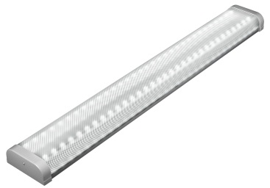 | LE-СПО-05-040-0489-20Х | 33 Вт | 1115х140х65 мм | 3200/Х | текстуриров. рассеиватель | 75.4 | 1659 | 75.4 | 1659.2 | 83.8 | 1843.6
 | LE-СПО-05-040-0126-20Д |  |  | 3160/Д
 | LE-СПО-05-040-0127-20Т |  |  | 3000/Т
РИТЕЙЛ | РИТЕЙЛ: МАГИСТРАЛЬНЫЕ ПОДВЕСНЫЕ светильники для торговых залов и холлов, замена ТТХ150 2*58, пульсация светового потока менее 1% Светильники серии Ритейл могут комплектоваться: БАП LE0274
 | LE-ССО-14-055-0439-20Д проходной/одиночный | 56 Вт | 1446х113,4х111 мм | 5000/Д | текстуриров. рассеиватель | 102.0 | 2243 | 102.0 | 2243.3 | 113.3 | 2492.6
 | LE-ССО-14-055-0450-20Д проходной/одиночный |  |  | 4900/Д | опаловый рассеиватель
 | LE-ССО-14-040-0755-20Д new проходной | 40 Вт | 965х113,4х111 мм | 3300/Д | текстуриров. рассеиватель | 90.0 | 1980 | 90.0 | 1980.0 | 100.0 | 2200.0
 | LE-ССО-14-040-0756-20Д new одиночный
 | LE-ССО-14-040-0790-20Д new проходной | 40 Вт | 965х113,4х111 мм | 3200/Д | опаловый рассеиватель | 90.0 | 1980 | 90.0 | 1980.0 | 100.0 | 2200.0
 | LE-ССО-14-040-0791-20Д new одиночный
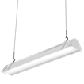 | LE-ССО-14-020-0753-20Д new проходной | 20 Вт | 485х113,4х111 мм | 1600/Д | текстуриров. рассеиватель | 69.6 | 1531 | 69.6 | 1530.5 | 77.3 | 1700.6
 | LE-ССО-14-020-0754-20Д new одиночный
 | LE-ССО-14-020-0788-20Д new проходной | 20 Вт | 485х113,4х111 мм | 1500/Д | опаловый рассеиватель | 69.6 | 1531 | 69.6 | 1530.5 | 77.3 | 1700.6
 | LE-ССО-14-020-0789-20Д new одиночный
РИТЕЙЛ Лайт new : МАГИСТРАЛЬНЫЕ ПОДВЕСНЫЕ светильники для торговых залов и холлов, замена систем 1*58, пульсация светового потока менее 1%
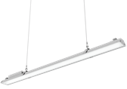 | LE-ССО-14-040-0740-20Д new проходной | 40 Вт | 1443х110х92мм | 3300/Д | текстуриров. рассеиватель | 84.0 | 1847 | 84.0 | 1847.3 | 93.3 | 2052.6
 | LE-ССО-14-040-0734-20Д new проходной |  |  | 3200/Д | опаловый рассеиватель
 | LE-ССО-14-040-0741-20Т new проходной |  | 1443х110х92мм | 3100/Т | текстуриров. рассеиватель | 84.0 | 1847 | 84.0 | 1847.3 | 93.3 | 2052.6
 | LE-ССО-14-040-0735-20Т new проходной |  |  | 3000/Т | опаловый рассеиватель
РИТЕЙЛ ОПТИК new : МАГИСТРАЛЬНЫЕ ПОДВЕСНЫЕ светильники для торговых залов и холлов. Пульсация светового потока менее 1%
 | LE-ССО-14-055-0728-20Д new | 55 Вт | 1184,5х53,5х95 мм | 3300/Д | Дополнительная оптика, КСС типа "К" 17° | 128.3 | 2823 | 128.3 | 2823.5 | 142.6 | 3137.2
 | LE-ССО-14-055-0727-20Т new |  |  | 3200/Т
 | LE-ССО-14-055-0730-20Д new |  |  | 3100/Д | Дополнительная оптика, КСС типа "Г" 42+19° | 128.3 | 2823 | 128.3 | 2823.5 | 142.6 | 3137.2
 | LE-ССО-14-055-0729-20Т new |  |  | 3000/Т
 | LE-ССО-14-055-0732-20Д new |  |  | 3300/Д | текстуриров. рассеиватель | 128.3 | 2823 | 128.3 | 2823.5 | 142.6 | 3137.2
 | LE-ССО-14-055-0731-20Т new |  |  | 3200/Т
 | LE-ССО-14-040-0722-20Д new | 40 Вт | 889х53,5х95 мм | 3850/Д | Дополнительная оптика, КСС типа "К" 17° | 114.0 | 2509 | 114.0 | 2508.7 | 126.7 | 2787.4
 | LE-ССО-14-040-0733-20Т new |  |  | 3700/Т
 | LE-ССО-14-040-0724-20Д new |  |  | 3850/Д | Дополнительная оптика, КСС типа "Г" 42+19° | 114.0 | 2509 | 114.0 | 2508.7 | 126.7 | 2787.4
 | LE-ССО-14-040-0723-20Т new |  |  | 3700/Т
 | LE-ССО-14-040-0726-20Д new |  |  | 3850/Д | текстуриров. рассеиватель | 114.0 | 2509 | 114.0 | 2508.7 | 126.7 | 2787.4
 | LE-ССО-14-040-0725-20Т new |  |  | 3700/Т
 | LE-ССО-14-028-0748-20Д new | 25 Вт | 593,5х53,5х95 мм | 2700/Д | Дополнительная оптика, КСС типа "К" 17° | 102.0 | 2243 | 102.0 | 2243.3 | 113.3 | 2492.6
 | LE-ССО-14-028-0747-20Т new |  |  | 2500/Т
 | LE-ССО-14-028-0750-20Д new |  |  | 2700/Д | Дополнительная оптика, КСС типа "Г" 42+19° | 102.0 | 2243 | 102.0 | 2243.3 | 113.3 | 2492.6
 | LE-ССО-14-028-0749-20Т new |  |  | 2500/Т
 | LE-ССО-14-028-0752-20Д new |  |  | 2700/Д | текстуриров. рассеиватель | 102.0 | 2243 | 102.0 | 2243.3 | 113.3 | 2492.6
 | LE-ССО-14-028-0751-20Т new |  |  | 2500/Т
СВЕТИЛЬНИКИ СЕРИИ Ритейл СВО - ВСТРАИВАЕМЫЕ в т.ч. в гипсокартонный потолок new, Пульсация светового потока менее 1%
 | LE-СВО-14-040-0675-20Д проходной new | 40 Вт | 1000х90х70 | 3000/Д | текстуриров. рассеиватель | 84.0 | 1847 | 84.0 | 1847.3 | 93.3 | 2052.6
 | LE-СВО-14-040-0676-20Т проходной new |  |  | 2900/Т
 | LE-СВО-14-040-0677-20Д одиночный new |  |  | 3000/Д
 | LE-СВО-14-040-0678-20Т одиночный new |  |  | 2900/Т
 | LE-СВО-14-040-0679-20Д проходной new |  |  | 2900/Д | опаловый рассеиватель | 84.0 | 1847 | 84.0 | 1847.3 | 93.3 | 2052.6
 | LE-СВО-14-040-0680-20Т проходной new |  |  | 2800/Т
 | LE-СВО-14-040-0759-20Д одиночный new |  |  | 2900/Д
 | LE-СВО-14-040-0760-20Т одиночный new |  |  | 2800/Т
ТИТАН | ТИТАН: Накладные IP-65 или IP40 светильники для моек, парковок, промышленных помещений, пульсация свет потока менее 1% Светильники Титан могут комплектоваться: БАП LE0274, Диммир источн LE0757, Микровол датч движ LE0681
 | LE-ССП-15-033-0647-40Х | 33 Вт | 1000х160х65 мм | 3600/Х | текстуриров. рассеиватель | 66.0 | 1451 | 66.0 | 1451.3 | 73.3 | 1612.6
 | LE-ССП-15-033-0648-40Д |  |  | 3500/Д
 | LE-ССП-15-040-0535-65Х |  |  | 3600/Х |  | 69.6 | 1531 | 69.6 | 1530.5 | 77.3 | 1700.6
 | LE-ССП-15-040-0467-65Д |  |  | 3500/Д
 | LE-ССП-15-040-0534-65Т недоступен |  |  | 3100/Т
 | LE-ССП-15-060-0668-40Х new | 60 Вт |  | 5800/Х |  | 86.4 | 1901 | 86.4 | 1900.8 | 96.0 | 2112.0
 | LE-ССП-15-060-0669-40Д new |  |  | 5700/Д
 | LE-ССП-15-060-0536-65Х |  |  | 5800/Х |  | 90.0 | 1980 | 90.0 | 1980.0 | 100.0 | 2200.0
 | LE-ССП-15-060-0468-65Д |  |  | 5700/Д
 | LE-ССП-15-060-0537-65Т недоступен |  |  | 4800/Т
ВЫСОТА | ВЫСОТА: УНИВЕРСАЛЬНЫЕ IP54 светильники для промышленных помещений: ХИТ ПРОДАЖ в Украине!!!, пульсация светового потока менее 1%
 | LE-СПО-11-020-0570-54Х | 16 Вт | 527х132х156 мм | 1500/Х | текстуриров. рассеиватель | 77.9 | 1713 | 77.9 | 1712.7 | 86.5 | 1903.0
 | LE-СПО-11-020-0403-54Д |  |  | 1500/Д
 | LE-СПО-11-020-0571-54Х |  |  | 1400/Х | опаловый рассеиватель
 | LE-СПО-11-020-0404-54Д |  |  | 1400/Д
 | LE-СПО-11-040-0572-54Х | 33 Вт | 1027х132х156мм | 3000/Х | текстуриров. рассеиватель | 105.3 | 2317 | 105.3 | 2316.6 | 117.0 | 2574.0
 | LE-СПО-11-040-0405-54Д |  |  | 3000/Д
 | LE-СПО-11-040-0573-54Х |  |  | 2900/Х | опаловый рассеиватель
 | LE-СПО-11-040-0406-54Д |  |  | 2900/Д
 | LE-СПО-11-060-0574-54Х | 50 Вт | 537х132х156 мм | 4500/Д | текстуриров. рассеиватель | 125.7 | 2766 | 125.7 | 2766.1 | 139.7 | 3073.4
 | LE-СПО-11-060-0407-54Д |  |  | 4500/Д
 | LE-СПО-11-060-0575-54Х |  |  | 4400/Д | опаловый рассеиватель
 | LE-СПО-11-060-0408-54Д |  |  | 4400/Д
 | LE-СПО-11-100-0576-54Х | 100 Вт | 1027х132х156 мм | 9000/Д | текстуриров. рассеиватель | 154.4 | 3398 | 154.4 | 3397.7 | 171.6 | 3775.2
 | LE-СПО-11-100-0409-54Д |  |  | 9000/Д
 | LE-СПО-11-100-0577-54Х |  |  | 8800/Д | опаловый рассеиватель
 | LE-СПО-11-100-0410-54Д |  |  | 8800/Д
ЭЙФЕЛЬ | ЭЙФЕЛЬ: УНИВЕРСАЛЬНЫЕ IP65 светильники для промышленных помещений, пульсация светового потока менее 1%
 | LE-СПО-12-045-0411-65Д | 45 Вт | 700х78х153 мм | 4250/Д | прозрачный рассеиватель | 131.7 | 2897 | 131.7 | 2896.7 | 146.3 | 3218.6
 | LE-СПО-12-045-0412-65Д |  |  | 4150/Д | опаловый рассеиватель
 | LE-СПО-12-090-0413-65Д | 90 Вт | 1300х78х153 мм | 8500/Д | прозрачный рассеиватель | 194.0 | 4267 | 194.0 | 4266.9 | 215.5 | 4741.0
 | LE-СПО-12-090-0414-65Д |  |  | 8300/Д | опаловый рассеиватель
Акцент new: Промышленная серия линейных светильников IP54 для стелажного и напольного хранения, пульсация светового потока менее 1%
ПРОМ 35 |  | 38 Вт | L= 515 mm | 4170/4750 | оптика 87+15° | 142.6 | 3137 | 142.6 | 3136.5 | 158.4 | 3485.0
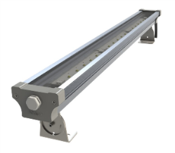 | LE-СБУ-25-038-1812 -54Д new
 | LE-СБУ-25-038-1822 -54Д new |  |  | 4350/4750 | 120° | 106.1 | 2335 | 106.1 | 2335.2 | 117.9 | 2594.7
ПРОМ 75 |  | 75 Вт | L= 1000 mm | 8000/4750 | оптика 87+15° | 262.0 | 5764 | 262.0 | 5763.8 | 291.1 | 6404.2
 | LE-СБУ-25-075-1832 -54Д new
 | LE-СБУ-25-075-1842 -54Д new |  |  | 8350/4750 | 120° | 189.1 | 4161 | 189.1 | 4161.0 | 210.2 | 4623.3
ПРОМ 100 |  | 100 Вт | L= 1400 mm | 11100/4750 | оптика 87+15° | 337.2 | 7418 | 337.2 | 7417.7 | 374.6 | 8241.9
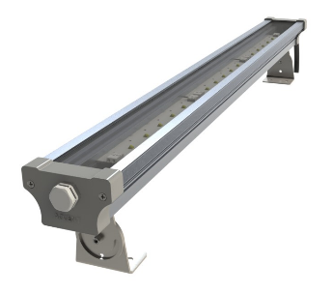 | LE-СБУ-25-095-1852 -54Д new
 | LE-СБУ-25-095-1862 -54Д new |  |  | 11600/4750 | 120° | 288.6 | 6349 | 288.6 | 6349.1 | 320.7 | 7054.5
ОПТИМА СБУ new: Промышленная серия светильников IP67 оснащенная дополнительной оптикой, пульсация светового потока менее 1%
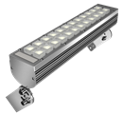 | LE-СБУ-28-020-0704-67Х new | 18 Вт | 385х180х72мм | 2180/Х | Дополнительная оптика, КСС типа "К" 10-15˚ | 120.0 | 2639 | 120.0 | 2639.3 | 133.3 | 2932.6
 | LE-СБУ-28-020-0700-67Т new |  |  | 2000/Т
 | LE-СБУ-28-020-0703-67Х new |  |  | 2180/Х | Дополнительная оптика, КСС типа "К1" 25-30˚ | 120.0 | 2639 | 120.0 | 2639.3 | 133.3 | 2932.6
 | LE-СБУ-28-020-0699-67Т new |  |  | 2000/Т
 | LE-СБУ-28-020-0705-67Х new |  |  | 2180/Х | Дополнительная оптика, КСС типа "Г" 51-57˚ | 120.0 | 2639 | 120.0 | 2639.3 | 133.3 | 2932.6
 | LE-СБУ-28-020-0701-67Т new |  |  | 2000/Т
 | LE-СБУ-28-020-0706-67Х new |  |  | 2180/Х | Дополнительная оптика, КСС типа "Л" 25-110˚ | 120.0 | 2639 | 120.0 | 2639.3 | 133.3 | 2932.6
 | LE-СБУ-28-020-0702-67Т new |  |  | 2000/Т
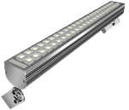 | LE-СБУ-28-025-0770-67Х new | 25 Вт | 385х180х72мм | 2600/X | Дополнительная оптика, КСС типа "К" 10-15˚ | 138.0 | 3035 | 138.0 | 3035.3 | 153.3 | 3372.6
 | LE-СБУ-28-025-0766-67Т new |  |  | 2500/Т
 | LE-СБУ-28-025-0769-67Х new |  |  | 2600/X | Дополнительная оптика, КСС типа "К1" 25-30˚ | 138.0 | 3035 | 138.0 | 3035.3 | 153.3 | 3372.6
 | LE-СБУ-28-025-0765-67Т new |  |  | 2500/Т
 | LE-СБУ-28-025-0771-67Х new |  |  | 2600/X | Дополнительная оптика, КСС типа "Г" 51-57˚ | 138.0 | 3035 | 138.0 | 3035.3 | 153.3 | 3372.6
 | LE-СБУ-28-025-0767-67Т new |  |  | 2500/Т
 | LE-СБУ-28-025-0811-67Х new |  |  | 2600/X | Дополнительная оптика, КСС типа "Л" 25-110˚ | 138.0 | 3035 | 138.0 | 3035.3 | 153.3 | 3372.6
 | LE-СБУ-28-025-0810-67Т new |  |  | 2500/Т
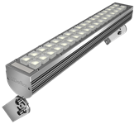 | LE-СБУ-28-036-0712-67Х new | 36 Вт | 517х180х72мм | 3700/Х | Дополнительная оптика, КСС типа "К" 10-15˚ | 156.0 | 3431 | 156.0 | 3431.3 | 173.3 | 3812.6
 | LE-СБУ-28-036-0708-67Т new |  |  | 3600/Т
 | LE-СБУ-28-036-0711-67Х new |  |  | 3700/Х | Дополнительная оптика, КСС типа "К1" 25-30˚ | 156.0 | 3431 | 156.0 | 3431.3 | 173.3 | 3812.6
 | LE-СБУ-28-036-0707-67Т new |  |  | 3600/Т
 | LE-СБУ-28-036-0713-67Х new |  |  | 3700/Х | Дополнительная оптика, КСС типа "Г" 51-57˚ | 156.0 | 3431 | 156.0 | 3431.3 | 173.3 | 3812.6
 | LE-СБУ-28-036-0709-67Т new |  |  | 3600/Т
 | LE-СБУ-28-036-0714-67Х new |  |  | 3700/Х | Дополнительная оптика, КСС типа "Л" 25-110˚ | 156.0 | 3431 | 156.0 | 3431.3 | 173.3 | 3812.6
 | LE-СБУ-28-036-0710-67Т new |  |  | 3600/Т
ОПТИМА СКУ new: Промышленная серия светильников IP67 оснащенная дополнительной оптикой, пульсация светового потока менее 1%
 | LE-СКУ-28-020-0743-67Х new | 18 Вт | 515х96х95мм | 2180/Х | Дополнительная оптика, КСС типа "Ш" | 120.0 | 2639 | 120.0 | 2639.3 | 133.3 | 2932.6
 | LE-СКУ-28-020-0776-67Т new |  |  | 2000/Т
 | LE-СКУ-28-020-0774-67Х new |  |  | 2180/Х | Дополнительная оптика, КСС типа "К" 10-15˚ | 120.0 | 2639 | 120.0 | 2639.3 | 133.3 | 2932.6
 | LE-СКУ-28-020-0778-67Т new |  |  | 2000/Т
 | LE-СКУ-28-020-0773-67Х new |  |  | 2180/Х | Дополнительная оптика, КСС типа "К1" 25-30˚ | 120.0 | 2639 | 120.0 | 2639.3 | 133.3 | 2932.6
 | LE-СКУ-28-020-0777-67Т new |  |  | 2000/Т
 | LE-СКУ-28-020-0775-67Х new |  |  | 2180/Х | Дополнительная оптика, КСС типа "Г" 51-57˚ | 120.0 | 2639 | 120.0 | 2639.3 | 133.3 | 2932.6
 | LE-СКУ-28-020-0779-67Т new |  |  | 2000/Т
 | LE-СКУ-28-025-0780-67Х new | 25 Вт | 515х96х95мм | 2600/X | Дополнительная оптика, КСС типа "К" 10-15˚ | 138.0 | 3035 | 138.0 | 3035.3 | 153.3 | 3372.6
 | LE-СКУ-28-025-0784-67Т new |  |  | 2500/Т
 | LE-СКУ-28-025-0782-67Х new |  |  | 2600/X | Дополнительная оптика, КСС типа "К1" 25-30˚ | 138.0 | 3035 | 138.0 | 3035.3 | 153.3 | 3372.6
 | LE-СКУ-28-025-0786-67Т new |  |  | 2500/Т
 | LE-СКУ-28-025-0781-67Х new |  |  | 2600/X | Дополнительная оптика, КСС типа "Г" 51-57˚ | 138.0 | 3035 | 138.0 | 3035.3 | 153.3 | 3372.6
 | LE-СКУ-28-025-0785-67Т new |  |  | 2500/Т
 | LE-СКУ-28-025-0783-67Х new |  |  | 2600/X | Дополнительная оптика, КСС типа "Л" 25-110˚ | 138.0 | 3035 | 138.0 | 3035.3 | 153.3 | 3372.6
 | LE-СКУ-28-025-0787-67Т new |  |  | 2500/Т
 | LE-СКУ-28-036-0862-67Х new | 36 Вт | 652х96х96мм | 3700/Х | Дополнительная оптика, КСС типа "К" 10-15˚ | 156.0 | 3431 | 156.0 | 3431.3 | 173.3 | 3812.6
 | LE-СКУ-28-036-0866-67Т new |  |  | 3600/Т
 | LE-СКУ-28-036-0864-67Х new |  |  | 3700/Х | Дополнительная оптика, КСС типа "К1" 25-30˚ | 156.0 | 3431 | 156.0 | 3431.3 | 173.3 | 3812.6
 | LE-СКУ-28-036-0868-67Т new |  |  | 3600/Т
 | LE-СКУ-28-036-0863-67Х new |  |  | 3700/Х | Дополнительная оптика, КСС типа "Г" 51-57˚ | 156.0 | 3431 | 156.0 | 3431.3 | 173.3 | 3812.6
 | LE-СКУ-28-036-0867-67Т new |  |  | 3600/Т
 | LE-СКУ-28-036-0865-67Х new |  |  | 3700/Х | Дополнительная оптика, КСС типа "Л" 25-110˚ | 156.0 | 3431 | 156.0 | 3431.3 | 173.3 | 3812.6
 | LE-СКУ-28-036-0869-67Т new |  |  | 3600/Т
МЕРИДИАН | МЕРИДИАН: Антивандальный, неубиваемый светильник для ЖКХ! 10 Вт: яркое свечение! Пульсация светового потока менее 1%. Светильники могут комплектоваться: антивандальным крепежем LE0697
 | LE-СПО-10-010-0387-40Д | 10 Вт | 225х150х45 мм | 740/Д | IP40 | 28.7 | 632 | 28.7 | 631.6 | 31.9 | 701.8
 | LE-СПО-10-010-0391-54Д снят с пр-ва |  |  | 740/Д | IP54 | 31.1 | 685 | 31.1 | 685.1 | 34.6 | 761.2
 | LE-СПО-10-010-0621-40Д |  |  | 740/Д | IP40 с зв. датчиком | 38.3 | 843 | 38.3 | 843.5 | 42.6 | 937.2
 | LE-СПО-10-010-0622-54Д снят с пр-ва |  |  | 740/Д | IP54 с зв. датчиком | 40.7 | 895 | 40.7 | 895.0 | 45.2 | 994.4
УЛИЧНЫЙ КЕДР | КЕДР: IP67 светильники универсальные: и для крепления на столб и на стену, легкая замена Источника питания
 | 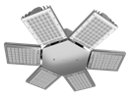 LE0695 new | Консольные светильники КЕДР могут быть объединены с помощью кронштейна LE0695 (Ромашка) |  |  |  | 66.9 | 1471 | 66.9 | 1471.1 | 74.3 | 1634.6
 | LE-СКУ-22-050-0636-65Х | 50 Вт | 410х202х95 мм | 6100/Х | КСС Д | 203.9 | 4487 | 203.9 | 4486.7 | 226.6 | 4985.2
 | LE-СКУ-22-080-0258-65Д | 75 Вт |  | 9100/X |  | 257.9 | 5675 | 257.9 | 5674.7 | 286.6 | 6305.2
 | LE-СКУ-22-110-0260-65Д | 100 Вт |  | 12200/X |  | 288.0 | 6336 | 288.0 | 6336.0 | 320.0 | 7040.0
 | LE-СКУ-22-160-0432-65Д | 150 Вт | 512х202х95 мм | 18150/X |  | 380.5 | 8371 | 380.5 | 8371.4 | 422.8 | 9301.6
 | LE-СКУ-22-200-0527-65Х new | 200 Вт | 512х225х80 мм | 24200/Х |  | 539.9 | 11878 | 539.9 | 11878.0 | 599.9 | 13197.8
 | LE-СКУ-22-050-0637-65Х | 50 Вт | 410х202х95 мм | 5300/х | КСС Ш | 264.0 | 5807 | 264.0 | 5807.3 | 293.3 | 6452.6
 | LE-СКУ-22-080-0528-65Х | 75 Вт |  | 7900/Х |  | 302.4 | 6653 | 302.4 | 6652.8 | 336.0 | 7392.0
 | LE-СКУ-22-110-0529-65Х | 100 Вт |  | 10500/Х |  | 372.0 | 8183 | 372.0 | 8183.3 | 413.3 | 9092.6
 | LE-СКУ-22-160-0530-65Х new | 150 Вт | 512х202х95 мм | 15750/Х |  | 480.0 | 10559 | 480.0 | 10559.3 | 533.3 | 11732.6
 | LE-СКУ-22-200-0531-65Х new | 200 Вт | 512х225х80 мм | 21000/Х |  | 605.9 | 13329 | 605.9 | 13329.4 | 673.2 | 14810.4
 | LE-СКУ-22-050-0638-65Х | 50 Вт | 410х202х95 мм | 5300/х | КСС Г | 264.0 | 5807 | 264.0 | 5807.3 | 293.3 | 6452.6
 | LE-СКУ-22-080-0582-65Х | 75 Вт |  | 7900/Х |  | 302.4 | 6653 | 302.4 | 6652.8 | 336.0 | 7392.0
 | LE-СКУ-22-110-0583-65Х | 100 Вт |  | 10500/Х |  | 372.0 | 8183 | 372.0 | 8183.3 | 413.3 | 9092.6
 | LE-СКУ-22-160-0584-65Х new | 150 Вт | 512х202х95 мм | 15750/Х |  | 480.0 | 10559 | 480.0 | 10559.3 | 533.3 | 11732.6
 | LE-СКУ-22-200-0639-65Х new | 200 Вт | 512х225х80 мм | 21000/Х |  | 605.9 | 13329 | 605.9 | 13329.4 | 673.2 | 14810.4
ПРОМ ПОДВЕС | КЕДР: IP67 светильники подвесные, легкая замена Источника питания
 | LE-ССП-22-050-0652-65Х | 50 Вт | 262х225х80 мм | 6100/х | КСС Д | 203.9 | 4487 | 203.9 | 4486.7 | 226.6 | 4985.2
 | LE-ССП-22-080-0514-65Х | 75 Вт |  | 9100/X |  | 257.9 | 5675 | 257.9 | 5674.7 | 286.6 | 6305.2
 | LE-ССП-22-110-0515-65Х | 100 Вт |  | 12200/X |  | 288.0 | 6336 | 288.0 | 6336.0 | 320.0 | 7040.0
 | LE-ССП-22-160-0516-65Х | 150 Вт | 364х225х80 мм | 18150/X |  | 380.4 | 8369 | 380.4 | 8369.5 | 422.7 | 9299.4
 | LE-ССП-22-200-0653-65Х new | 200 Вт | 512х225х80 мм | 24200/Х |  | 539.9 | 11878 | 539.9 | 11878.0 | 599.9 | 13197.8
 | LE-ССП-22-050-0656-65Х | 50 Вт | 262х225х80 мм | 5300/х | КСС Ш | 264.0 | 5807 | 264.0 | 5807.3 | 293.3 | 6452.6
 | LE-ССП-22-080-0585-65Х | 75 Вт |  | 7900/Х |  | 302.4 | 6653 | 302.4 | 6652.8 | 336.0 | 7392.0
 | LE-ССП-22-110-0586-65Х | 100 Вт |  | 10500/Х |  | 372.0 | 8183 | 372.0 | 8183.3 | 413.3 | 9092.6
 | LE-ССП-22-160-0587-65Х | 150 Вт | 364х225х80 мм | 15750/Х |  | 480.0 | 10559 | 480.0 | 10559.3 | 533.3 | 11732.6
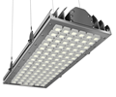 | LE-ССП-22-050-0654-65Х | 50 Вт | 262х225х80 мм | 5300/х | КСС Г | 264.0 | 5807 | 264.0 | 5807.3 | 293.3 | 6452.6
 | LE-ССП-22-080-0588-65Х | 75 Вт |  | 7900/Х |  | 302.4 | 6653 | 302.4 | 6652.8 | 336.0 | 7392.0
 | LE-ССП-22-110-0589-65Х | 100 Вт |  | 10500/Х |  | 372.0 | 8183 | 372.0 | 8183.3 | 413.3 | 9092.6
 | LE-ССП-22-160-0590-65Х | 150 Вт | 364х225х80 мм | 15750/Х |  | 480.0 | 10559 | 480.0 | 10559.3 | 533.3 | 11732.6
 | LE-ССП-22-200-0655-65Х new | 200 Вт | 512х225х80 мм | 21000/Х |  | 606.0 | 13331 | 606.0 | 13331.3 | 673.3 | 14812.6
АЗС | КЕДР: IP67 светильники встраиваемые для АЗС, легкая замена Источника питания
 | LE-СВП-22-080-0511-65Х | 75 Вт | 262х225х80 мм Рамка 330х270 мм | 9100/Х | АЗС встраиваемый КСС тип "Д" | 258.0 | 5677 | 258.0 | 5676.7 | 286.7 | 6307.4
 | LE-СВП-22-110-0512-65Х | 100 Вт | 262х225х80 мм Рамка 330х270 мм | 12200/Х |  | 288.0 | 6336 | 288.0 | 6336.0 | 320.0 | 7040.0
 | LE-СВП-22-160-0513-65Х new | 150 Вт | 364х225х80 мм Рамка 437х295 мм | 18150/Х |  | 380.4 | 8369 | 380.4 | 8369.5 | 422.7 | 9299.4
ПРОМ СКОБА | КЕДР: IP67 светильники настенного крепления, легкая замена Источника питания
 | LE-СБУ-22-050-0640-65Х | 50 Вт | 262х225х75х186 мм | 6100/Х | КСС Д | 203.9 | 4487 | 203.9 | 4486.7 | 226.6 | 4985.2
 | LE-СБУ-22-080-0250-65Х | 75 Вт |  | 9100/Х |  | 257.9 | 5675 | 257.9 | 5674.7 | 286.6 | 6305.2
 | LE-СБУ-22-110-0251-65Х | 100 Вт |  | 12200/Х |  | 288.0 | 6336 | 288.0 | 6336.0 | 320.0 | 7040.0
 | LE-СБУ-22-160-0252-65Х | 150 Вт | 364х225х75х240 мм | 18150/Д |  | 380.4 | 8369 | 380.4 | 8369.5 | 422.7 | 9299.4
 | LE-СБУ-22-200-0641-65Х new | 200 Вт | 512х225х75 мм | 24200/Х |  | 539.9 | 11878 | 539.9 | 11878.0 | 599.9 | 13197.8
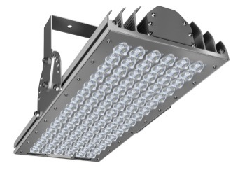 | LE-СБУ-22-050-0642-65Х | 50 Вт | 262х225х75х186 мм | 5300/х | КСС Ш | 264.0 | 5807 | 264.0 | 5807.3 | 293.3 | 6452.6
 | LE-СБУ-22-080-0253-65Х | 75 Вт |  | 7900/Х |  | 302.4 | 6653 | 302.4 | 6652.8 | 336.0 | 7392.0
 | LE-СБУ-22-110-0254-65Х | 100 Вт |  | 10500/Х |  | 372.0 | 8183 | 372.0 | 8183.3 | 413.3 | 9092.6
 | LE-СБУ-22-160-0255-65Х | 150 Вт | 364х225х75х240 мм | 15750/Х |  | 480.0 | 10559 | 480.0 | 10559.3 | 533.3 | 11732.6
 | LE-СБУ-22-200-0643-65Х new | 200 Вт | 512х225х75 мм | 21000/Х |  | 606.0 | 13331 | 606.0 | 13331.3 | 673.3 | 14812.6
 | LE-СБУ-22-050-0644-65Х | 50 Вт | 262х225х75х186 мм | 5300/х | КСС Г | 264.0 | 5807 | 264.0 | 5807.3 | 293.3 | 6452.6
 | LE-СБУ-22-080-0596-65Х | 75 Вт |  | 7900/Х |  | 302.4 | 6653 | 302.4 | 6652.8 | 336.0 | 7392.0
 | LE-СБУ-22-110-0256-65Х | 100 Вт |  | 10500/Х |  | 372.0 | 8183 | 372.0 | 8183.3 | 413.3 | 9092.6
 | LE-СБУ-22-160-0594-65Х | 150 Вт | 364х225х75х240 мм | 15750/Х |  | 480.0 | 10559 | 480.0 | 10559.3 | 533.3 | 11732.6
 | LE-СБУ-22-200-0645-65Х new | 200 Вт | 364х225х75х240 мм | 21000/Х |  | 606.0 | 13331 | 606.0 | 13331.3 | 673.3 | 14812.6
Аксессуары
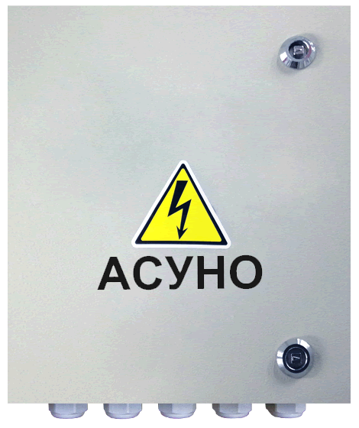 | LE0694 | 170Вт | Автоматизированная система упрвления наружным освещением до 50 кВт |  |  | 2,489.40 | 54,767 | 2,489.40 | 54,766.80 | 2,766.00 | 60,852.00
 | LE0757 | Регулировка светового потока (диммирование) |  |  |  | 50.00 | 1,100 | 50.00 | 1,100.00 | 50.00 | 1,100.00
 | LE0274 | Блок аварийного питания |  |  |  | 85.00 | 1,870 | 85.00 | 1,870.00 | 85.00 | 1,870.00
 | LE0681 | Микроволновый датчик движения по заказу устанавливается в светильник. Отдельно не продается |  |  |  | 35.00 | 770 | 35.00 | 770.00 | 35.00 | 770.00
 | 222-412 /WAGO/ | 2х контактный клемник для быстрого монтажа 1 контакта |  |  |  | 0.60 | 13 | 0.60 | 13.27 | 0.67 | 14.74
 | 222-413 /WAGO/ | 3х контактный клемник для быстрого монтажа 1 контакта |  |  |  | 0.72 | 16 | 0.72 | 15.84 | 0.80 | 17.60
 | 222-415 /WAGO/ | 5ти контактный клемник для быстрого монтажа 1 контакта |  |  |  | 0.84 | 18 | 0.84 | 18.41 | 0.93 | 20.46
 | LE0598 | Переходник для углового соединения проходных светильников РИТЕЙЛ |  |  |  | 12.0 | 263 | 12.0 | 263.3 | 13.3 | 292.6
Цветовая | Нейтрально белый свет |  |  | 3700-4800К
температура | Теплый белый свет |  |  | 2700-3600К
 | Холодный белый свет |  |  | 4900-6500К

Архитектурно-фасадное
обновленный ПРАЙС от 01 ноября 2015 года |  |  |  |  |  | B2B, $ с НДС, Киев | Грн. по текущему курсу МБ | МРЦ, $ с НДС, Киев | Грн. по текущему курсу МБ | Цена для ПОТРЕБИТЕЛЯ в $ | Грн. по текущему курсу МБ
Фото | Артикул | Максимальная потребляемая мощность | Габаритные размеры | Угол излучения | Световой поток, lm/ цветовая температура, К | 10% | 22.00 | 10% | 22.00 |  | 22.00
ACCENT 3: Универсальное изделие для заливающего и акцентного освещения (напольный, настенный, подвесной):
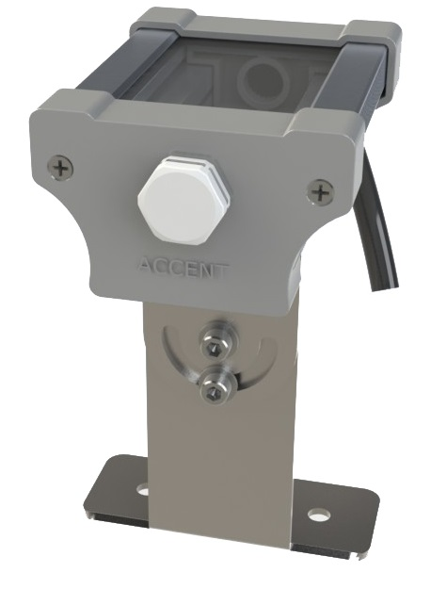 | LE-СБУ-25-008-1111 -67Т | 8 Вт | 110х65х40,5 мм | 9° | 540/2700 | 73.0 | 1605.4 | 73.0 | 1605.4 | 81.1 | 1,783.8
 | LE-СБУ-25-008-1112 -67Д |  |  |  | 840/4700
 | LE-СБУ-25-008-1113 -67Х |  |  |  | 840/6500
 | LE-СБУ-25-008-1121 -67Т |  |  | 16° | 540/2700 | 73.0 | 1605.4 | 73.0 | 1605.4 | 81.1 | 1,783.8
 | LE-СБУ-25-008-1122 -67Д |  |  |  | 840/4700
 | LE-СБУ-25-008-1123 -67Х |  |  |  | 840/6500
 | LE-СБУ-25-008-1131 -67Т |  |  | 30° | 540/2700 | 73.0 | 1605.4 | 73.0 | 1605.4 | 81.1 | 1,783.8
 | LE-СБУ-25-008-1132 -67Д |  |  |  | 840/4700
 | LE-СБУ-25-008-1133 -67Х |  |  |  | 840/6500
 | LE-СБУ-25-008-1141 -67Т |  |  | 48° | 540/2700 | 73.0 | 1605.4 | 73.0 | 1605.4 | 81.1 | 1,783.8
 | LE-СБУ-25-008-1142 -67Д |  |  |  | 840/4700
 | LE-СБУ-25-008-1143 -67Х |  |  |  | 840/6500
 | LE-СБУ-25-008-1151 -67Т |  |  | 120° | 460/2700 | 70.1 | 1541.6 | 70.1 | 1541.6 | 77.9 | 1,712.9
 | LE-СБУ-25-008-1152 -67Д |  |  |  | 710/4700
 | LE-СБУ-25-008-1153 -67Х |  |  |  | 710/6500
 | LE-СБУ-25-008-1161 -67Т |  |  | AS | 540/2700 | 73.0 | 1605.4 | 73.0 | 1605.4 | 81.1 | 1,783.8
 | LE-СБУ-25-008-1162 -67Д |  |  |  | 840/4700
 | LE-СБУ-25-008-1163 -67Х |  |  |  | 840/6500
ACCENT 5: Универсальное изделие для заливающего и акцентного освещения (напольный, настенный, подвесной):
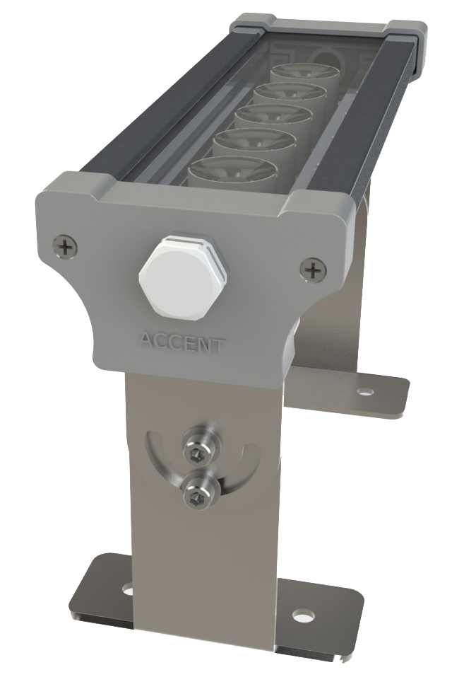 | LE-СБУ-25-013-1211 -67Т | 13 Вт | 210х65х40,5 мм | 9° | 900/2700 | 90.3 | 1987.5 | 90.3 | 1987.5 | 100.4 | 2,208.4
 | LE-СБУ-25-013-1212 -67Д |  |  |  | 1400/4700
 | LE-СБУ-25-013-1213 -67Х |  |  |  | 1400/6500
 | LE-СБУ-25-013-1221 -67Т |  |  | 16° | 900/2700 | 90.3 | 1987.5 | 90.3 | 1987.5 | 100.4 | 2,208.4
 | LE-СБУ-25-013-1222 -67Д |  |  |  | 1400/4700
 | LE-СБУ-25-013-1223 -67Х |  |  |  | 1400/6500
 | LE-СБУ-25-013-1231 -67Т |  |  | 30° | 900/2700 | 90.3 | 1987.5 | 90.3 | 1987.5 | 100.4 | 2,208.4
 | LE-СБУ-25-013-1232 -67Д |  |  |  | 1400/4700
 | LE-СБУ-25-013-1233 -67Х |  |  |  | 1400/6500
 | LE-СБУ-25-013-1241 -67Т |  |  | 48° | 900/2700 | 90.3 | 1987.5 | 90.3 | 1987.5 | 100.4 | 2,208.4
 | LE-СБУ-25-013-1242 -67Д |  |  |  | 1400/4700
 | LE-СБУ-25-013-1243 -67Х |  |  |  | 1400/6500
 | LE-СБУ-25-013-1251 -67Т |  |  | 120° | 760/2700 | 79.1 | 1739.4 | 79.1 | 1739.4 | 87.9 | 1,932.7
 | LE-СБУ-25-013-1252 -67Д |  |  |  | 1200/4700
 | LE-СБУ-25-013-1253 -67Х |  |  |  | 1200/6500
 | LE-СБУ-25-013-1261 -67Т |  |  | AS | 900/2700 | 90.3 | 1987.5 | 90.3 | 1987.5 | 100.4 | 2,208.4
 | LE-СБУ-25-013-1262 -67Д |  |  |  | 1400/4700
 | LE-СБУ-25-013-1263 -67Х |  |  |  | 1400/6500
ACCENT 10: Универсальное изделие для заливающего и акцентного освещения (напольный, настенный, подвесной):
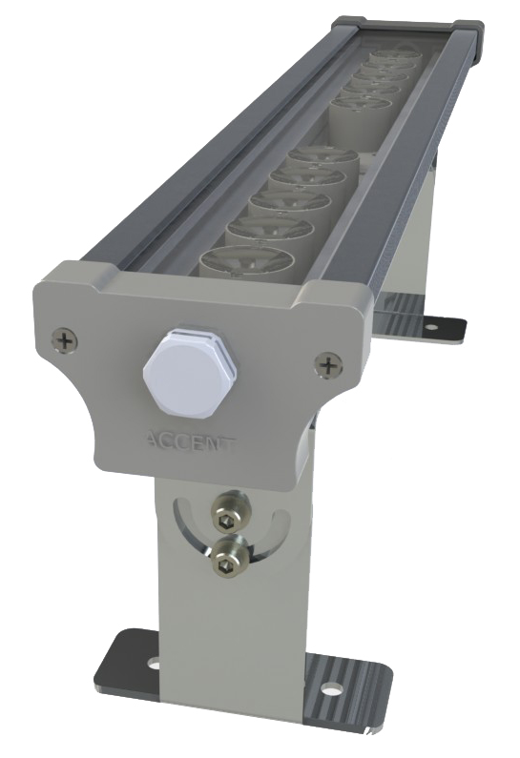 | LE-СБУ-25-025-1311 -67Т | 25 Вт | 360х65х40,5 мм | 9° | 1800/2700 | 120.9 | 2659.5 | 120.9 | 2659.5 | 134.3 | 2,955.0
 | LE-СБУ-25-025-1312 -67Д |  |  |  | 2800/4700
 | LE-СБУ-25-025-1313 -67Х |  |  |  | 2800/6500
 | LE-СБУ-25-025-1321 -67Т |  |  | 16° | 1800/2700 | 120.9 | 2659.5 | 120.9 | 2659.5 | 134.3 | 2,955.0
 | LE-СБУ-25-025-1322 -67Д |  |  |  | 2800/4700
 | LE-СБУ-25-025-1323 -67Х |  |  |  | 2800/6500
 | LE-СБУ-25-025-1331 -67Т |  |  | 30° | 1800/2700 | 120.9 | 2659.5 | 120.9 | 2659.5 | 134.3 | 2,955.0
 | LE-СБУ-25-025-1332 -67Д |  |  |  | 2800/4700
 | LE-СБУ-25-025-1333 -67Х |  |  |  | 2800/6500
 | LE-СБУ-25-025-1341 -67Т |  |  | 48° | 1800/2700 | 120.9 | 2659.5 | 120.9 | 2659.5 | 134.3 | 2,955.0
 | LE-СБУ-25-025-1342 -67Д |  |  |  | 2800/4700
 | LE-СБУ-25-025-1343 -67Х |  |  |  | 2800/6500
 | LE-СБУ-25-025-1351 -67Т |  |  | 120° | 1500/2700 | 98.3 | 2163.5 | 98.3 | 2163.5 | 109.3 | 2,403.9
 | LE-СБУ-25-025-1352 -67Д |  |  |  | 2400/4700
 | LE-СБУ-25-025-1353 -67Х |  |  |  | 2400/6500
 | LE-СБУ-25-025-1361 -67Т |  |  | AS | 1800/2700 | 120.9 | 2659.5 | 120.9 | 2659.5 | 134.3 | 2,955.0
 | LE-СБУ-25-025-1362 -67Д |  |  |  | 2800/4700
 | LE-СБУ-25-025-1363 -67Х |  |  |  | 2800/6500
ACCENT 15: Универсальное изделие для заливающего и акцентного освещения (напольный, настенный, подвесной):
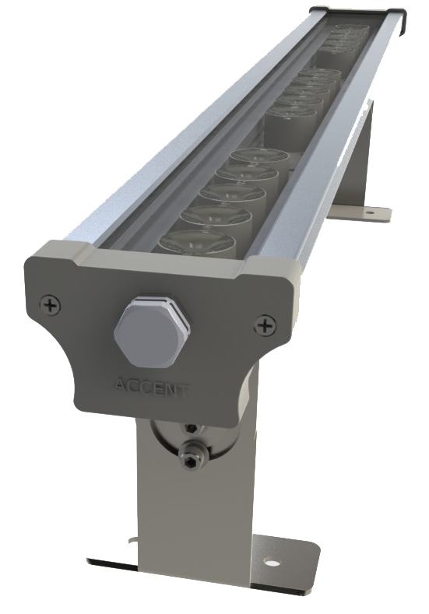 | LE-СБУ-25-038-1411 -67Т | 38 Вт | 515х65х40,5 мм | 9° | 2700/2700 | 152.3 | 3351.1 | 152.3 | 3351.1 | 169.3 | 3,723.5
 | LE-СБУ-25-038-1412 -67Д |  |  |  | 4200/4700
 | LE-СБУ-25-038-1413 -67Х |  |  |  | 4200/6500
 | LE-СБУ-25-038-1421 -67Т |  |  | 16° | 2700/2700 | 152.3 | 3351.1 | 152.3 | 3351.1 | 169.3 | 3,723.5
 | LE-СБУ-25-038-1422 -67Д |  |  |  | 4200/4700
 | LE-СБУ-25-038-1423 -67Х |  |  |  | 4200/6500
 | LE-СБУ-25-038-1431 -67Т |  |  | 30° | 2700/2700 | 152.3 | 3351.1 | 152.3 | 3351.1 | 169.3 | 3,723.5
 | LE-СБУ-25-038-1432 -67Д |  |  |  | 4200/4700
 | LE-СБУ-25-038-1433 -67Х |  |  |  | 4200/6500
 | LE-СБУ-25-038-1441 -67Т |  |  | 48° | 2700/2700 | 152.3 | 3351.1 | 152.3 | 3351.1 | 169.3 | 3,723.5
 | LE-СБУ-25-038-1442 -67Д |  |  |  | 4200/4700
 | LE-СБУ-25-038-1443 -67Х |  |  |  | 4200/6500
 | LE-СБУ-25-038-1451 -67Т |  |  | 120° | 2300/2700 | 118.5 | 2607.1 | 118.5 | 2607.1 | 131.7 | 2,896.7
 | LE-СБУ-25-038-1452 -67Д |  |  |  | 3600/4700
 | LE-СБУ-25-038-1453 -67Х |  |  |  | 3600/6500
 | LE-СБУ-25-038-1461 -67Т |  |  | AS | 2700/2700 | 152.3 | 3351.1 | 152.3 | 3351.1 | 169.3 | 3,723.5
 | LE-СБУ-25-038-1462 -67Д |  |  |  | 4200/4700
 | LE-СБУ-25-038-1463 -67Х |  |  |  | 4200/6500
ACCENT 6RGB: Универсальное изделие для заливающего и акцентного освещения (напольный, настенный, подвесной):
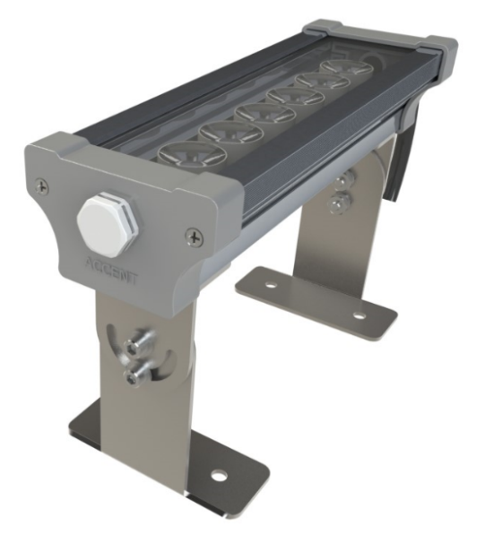 | LE-СБУ-25-015-1511 -67RGB | 15 Вт | 210х65х40,5 мм | 9° | 360/RGB | 76.3 | 1679.6 | 76.3 | 1679.6 | 84.8 | 1,866.3
 | LE-СБУ-25-015-1512 -67RGB |  |  | 16° | 720/RGB |  |  |  |  |  |  | LE-СБУ-25-038-1463 -67Т | LE-СБУ-25-038-1463 -67Т | LE-СБУ-25-038-1463 -67Т | LE-СБУ-25-038-1463 -67Т | LE-СБУ-25-038-1463 -67Т | LE-СБУ-25-038-1463 -67Т | LE-СБУ-25-038-1463 -67Т | LE-СБУ-25-038-1463 -67Т | LE-СБУ-25-038-1463 -67Т | LE-СБУ-25-038-1463 -67Т | LE-СБУ-25-038-1463 -67Т | LE-СБУ-25-038-1463 -67Т | LE-СБУ-25-038-1463 -67Т | LE-СБУ-25-038-1463 -67Т | LE-СБУ-25-038-1463 -67Т | LE-СБУ-25-038-1463 -67Т | LE-СБУ-25-038-1463 -67Т | LE-СБУ-25-038-1463 -67Т | LE-СБУ-25-038-1463 -67Т | LE-СБУ-25-038-1463 -67Т | LE-СБУ-25-038-1463 -67Т | LE-СБУ-25-038-1463 -67Т | LE-СБУ-25-038-1463 -67Т | LE-СБУ-25-038-1463 -67Т | LE-СБУ-25-038-1463 -67Т | LE-СБУ-25-038-1463 -67Т | LE-СБУ-25-038-1463 -67Т | LE-СБУ-25-038-1463 -67Т | LE-СБУ-25-038-1463 -67Т | LE-СБУ-25-038-1463 -67Т | LE-СБУ-25-038-1463 -67Т | LE-СБУ-25-038-1463 -67Т | LE-СБУ-25-038-1463 -67Т | LE-СБУ-25-038-1463 -67Т | LE-СБУ-25-038-1463 -67Т | LE-СБУ-25-038-1463 -67Т | LE-СБУ-25-038-1463 -67Т | LE-СБУ-25-038-1463 -67Т | LE-СБУ-25-038-1463 -67Т | LE-СБУ-25-038-1463 -67Т | LE-СБУ-25-038-1463 -67Т | LE-СБУ-25-038-1463 -67Т | LE-СБУ-25-038-1463 -67Т | LE-СБУ-25-038-1463 -67Т | LE-СБУ-25-038-1463 -67Т | LE-СБУ-25-038-1463 -67Т | LE-СБУ-25-038-1463 -67Т | LE-СБУ-25-038-1463 -67Т | LE-СБУ-25-038-1463 -67Т | LE-СБУ-25-038-1463 -67Т | LE-СБУ-25-038-1463 -67Т | LE-СБУ-25-038-1463 -67Т | LE-СБУ-25-038-1463 -67Т | LE-СБУ-25-038-1463 -67Т | LE-СБУ-25-038-1463 -67Т | LE-СБУ-25-038-1463 -67Т | LE-СБУ-25-038-1463 -67Т | LE-СБУ-25-038-1463 -67Т | LE-СБУ-25-038-1463 -67Т | LE-СБУ-25-038-1463 -67Т | LE-СБУ-25-038-1463 -67Т | LE-СБУ-25-038-1463 -67Т | LE-СБУ-25-038-1463 -67Т | LE-СБУ-25-038-1463 -67Т | LE-СБУ-25-038-1463 -67Т | LE-СБУ-25-038-1463 -67Т | LE-СБУ-25-038-1463 -67Т | LE-СБУ-25-038-1463 -67Т | LE-СБУ-25-038-1463 -67Т | LE-СБУ-25-038-1463 -67Т | LE-СБУ-25-038-1463 -67Т | LE-СБУ-25-038-1463 -67Т | LE-СБУ-25-038-1463 -67Т | LE-СБУ-25-038-1463 -67Т | LE-СБУ-25-038-1463 -67Т | LE-СБУ-25-038-1463 -67Т | LE-СБУ-25-038-1463 -67Т | LE-СБУ-25-038-1463 -67Т | LE-СБУ-25-038-1463 -67Т | LE-СБУ-25-038-1463 -67Т | LE-СБУ-25-038-1463 -67Т | LE-СБУ-25-038-1463 -67Т | LE-СБУ-25-038-1463 -67Т | LE-СБУ-25-038-1463 -67Т | LE-СБУ-25-038-1463 -67Т | LE-СБУ-25-038-1463 -67Т | LE-СБУ-25-038-1463 -67Т | LE-СБУ-25-038-1463 -67Т | LE-СБУ-25-038-1463 -67Т | LE-СБУ-25-038-1463 -67Т | LE-СБУ-25-038-1463 -67Т | LE-СБУ-25-038-1463 -67Т | LE-СБУ-25-038-1463 -67Т | LE-СБУ-25-038-1463 -67Т | LE-СБУ-25-038-1463 -67Т | LE-СБУ-25-038-1463 -67Т | LE-СБУ-25-038-1463 -67Т | LE-СБУ-25-038-1463 -67Т | LE-СБУ-25-038-1463 -67Т | LE-СБУ-25-038-1463 -67Т | LE-СБУ-25-038-1463 -67Т | LE-СБУ-25-038-1463 -67Т | LE-СБУ-25-038-1463 -67Т | LE-СБУ-25-038-1463 -67Т | LE-СБУ-25-038-1463 -67Т | LE-СБУ-25-038-1463 -67Т | LE-СБУ-25-038-1463 -67Т | LE-СБУ-25-038-1463 -67Т | LE-СБУ-25-038-1463 -67Т | LE-СБУ-25-038-1463 -67Т | LE-СБУ-25-038-1463 -67Т | LE-СБУ-25-038-1463 -67Т | LE-СБУ-25-038-1463 -67Т | LE-СБУ-25-038-1463 -67Т | LE-СБУ-25-038-1463 -67Т | LE-СБУ-25-038-1463 -67Т | LE-СБУ-25-038-1463 -67Т | LE-СБУ-25-038-1463 -67Т | LE-СБУ-25-038-1463 -67Т | LE-СБУ-25-038-1463 -67Т | LE-СБУ-25-038-1463 -67Т | LE-СБУ-25-038-1463 -67Т | LE-СБУ-25-038-1463 -67Т | LE-СБУ-25-038-1463 -67Т | LE-СБУ-25-038-1463 -67Т | LE-СБУ-25-038-1463 -67Т | LE-СБУ-25-038-1463 -67Т | LE-СБУ-25-038-1463 -67Т | LE-СБУ-25-038-1463 -67Т | LE-СБУ-25-038-1463 -67Т | LE-СБУ-25-038-1463 -67Т | LE-СБУ-25-038-1463 -67Т | LE-СБУ-25-038-1463 -67Т | LE-СБУ-25-038-1463 -67Т | LE-СБУ-25-038-1463 -67Т | LE-СБУ-25-038-1463 -67Т | LE-СБУ-25-038-1463 -67Т | LE-СБУ-25-038-1463 -67Т | LE-СБУ-25-038-1463 -67Т | LE-СБУ-25-038-1463 -67Т | LE-СБУ-25-038-1463 -67Т | LE-СБУ-25-038-1463 -67Т | LE-СБУ-25-038-1463 -67Т | LE-СБУ-25-038-1463 -67Т | LE-СБУ-25-038-1463 -67Т | LE-СБУ-25-038-1463 -67Т | LE-СБУ-25-038-1463 -67Т | LE-СБУ-25-038-1463 -67Т | LE-СБУ-25-038-1463 -67Т | LE-СБУ-25-038-1463 -67Т | LE-СБУ-25-038-1463 -67Т | LE-СБУ-25-038-1463 -67Т | LE-СБУ-25-038-1463 -67Т | LE-СБУ-25-038-1463 -67Т | LE-СБУ-25-038-1463 -67Т | LE-СБУ-25-038-1463 -67Т | LE-СБУ-25-038-1463 -67Т | LE-СБУ-25-038-1463 -67Т | LE-СБУ-25-038-1463 -67Т | LE-СБУ-25-038-1463 -67Т | LE-СБУ-25-038-1463 -67Т | LE-СБУ-25-038-1463 -67Т | LE-СБУ-25-038-1463 -67Т | LE-СБУ-25-038-1463 -67Т | LE-СБУ-25-038-1463 -67Т | LE-СБУ-25-038-1463 -67Т | LE-СБУ-25-038-1463 -67Т | LE-СБУ-25-038-1463 -67Т | LE-СБУ-25-038-1463 -67Т | LE-СБУ-25-038-1463 -67Т | LE-СБУ-25-038-1463 -67Т | LE-СБУ-25-038-1463 -67Т | LE-СБУ-25-038-1463 -67Т | LE-СБУ-25-038-1463 -67Т | LE-СБУ-25-038-1463 -67Т | LE-СБУ-25-038-1463 -67Т | LE-СБУ-25-038-1463 -67Т | LE-СБУ-25-038-1463 -67Т | LE-СБУ-25-038-1463 -67Т | LE-СБУ-25-038-1463 -67Т | LE-СБУ-25-038-1463 -67Т | LE-СБУ-25-038-1463 -67Т | LE-СБУ-25-038-1463 -67Т | LE-СБУ-25-038-1463 -67Т | LE-СБУ-25-038-1463 -67Т | LE-СБУ-25-038-1463 -67Т | LE-СБУ-25-038-1463 -67Т | LE-СБУ-25-038-1463 -67Т | LE-СБУ-25-038-1463 -67Т | LE-СБУ-25-038-1463 -67Т | LE-СБУ-25-038-1463 -67Т | LE-СБУ-25-038-1463 -67Т | LE-СБУ-25-038-1463 -67Т | LE-СБУ-25-038-1463 -67Т | LE-СБУ-25-038-1463 -67Т | LE-СБУ-25-038-1463 -67Т | LE-СБУ-25-038-1463 -67Т | LE-СБУ-25-038-1463 -67Т | LE-СБУ-25-038-1463 -67Т | LE-СБУ-25-038-1463 -67Т | LE-СБУ-25-038-1463 -67Т | LE-СБУ-25-038-1463 -67Т | LE-СБУ-25-038-1463 -67Т | LE-СБУ-25-038-1463 -67Т | LE-СБУ-25-038-1463 -67Т | LE-СБУ-25-038-1463 -67Т | LE-СБУ-25-038-1463 -67Т | LE-СБУ-25-038-1463 -67Т | LE-СБУ-25-038-1463 -67Т | LE-СБУ-25-038-1463 -67Т | LE-СБУ-25-038-1463 -67Т
 | LE-СБУ-25-015-1513 -67RGB |  |  | 30° | 360/RGB
 | LE-СБУ-25-015-1514 -67RGB |  |  | 48° | 360/RGB
 | LE-СБУ-25-015-1515 -67RGB |  |  | 120° | 360/RGB
 | LE-СБУ-25-015-1516 -67RGB |  |  | AS | 360/RGB
ACCENT 12RGB: Универсальное изделие для заливающего и акцентного освещения (напольный, настенный, подвесной):
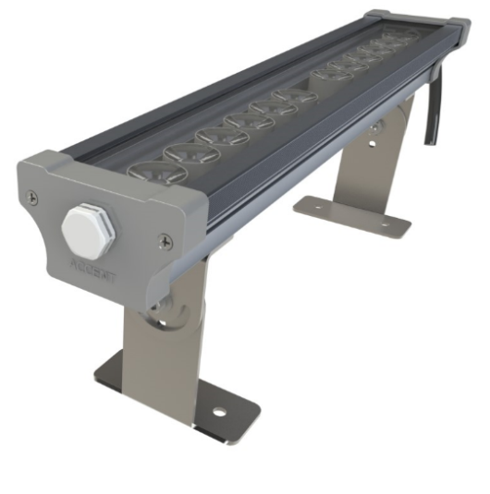 | LE-СБУ-25-030-1611 -67RGB | 30 Вт | 360х65х40,5 мм | 9° | 720/RGB | 113.6 | 2499.6 | 113.6 | 2499.6 | 126.2 | 2,777.3
 | LE-СБУ-25-030-1612 -67RGB |  |  | 16° | 720/RGB
 | LE-СБУ-25-030-1613 -67RGB |  |  | 30° | 720/RGB
 | LE-СБУ-25-030-1614 -67RGB |  |  | 48° | 720/RGB
 | LE-СБУ-25-030-1615 -67RGB |  |  | 120° | 720/RGB
 | LE-СБУ-25-030-1616 -67RGB |  |  | AS | 720/RGB
ACCENT 18RGB: Универсальное изделие для заливающего и акцентного освещения (напольный, настенный, подвесной):
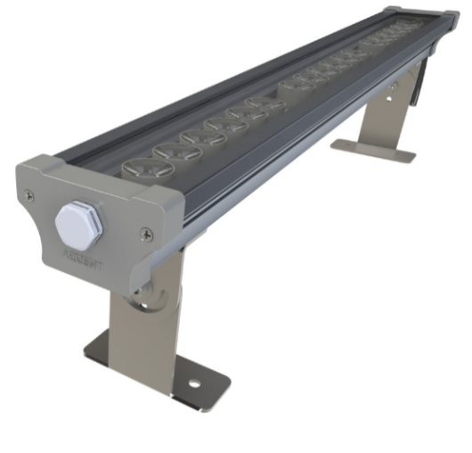 | LE-СБУ-25-045-1711 -67RGB | 45 Вт | 515х65х40,5 мм | 9° | 1080/RGB | 149.3 | 3284.6 | 149.3 | 3284.6 | 165.9 | 3,649.6
 | LE-СБУ-25-045-1712 -67RGB |  |  | 16° | 1080/RGB
 | LE-СБУ-25-045-1713 -67RGB |  |  | 30° | 1080/RGB
 | LE-СБУ-25-045-1714 -67RGB |  |  | 48° | 1080/RGB
 | LE-СБУ-25-045-1715 -67RGB |  |  | 120° | 1080/RGB
 | LE-СБУ-25-015-1716 -67RGB |  |  | AS | 1080/RGB
Стандартная модификация светильников: цвет корпуса - серый; рассеиватель - без оптики (120°) - опаловый, с оптикой - прозрачный;
блок питания -220 В; кабель питания - 30 см.; разъемы IP67 для подключения (MF).
*Возможно изготовление светильников с нестандартными характеристиками (длина, цвета, крепление).
*Возможно изготовление светильников RGB в модификации RGB+А и RGB+W

